月菜單

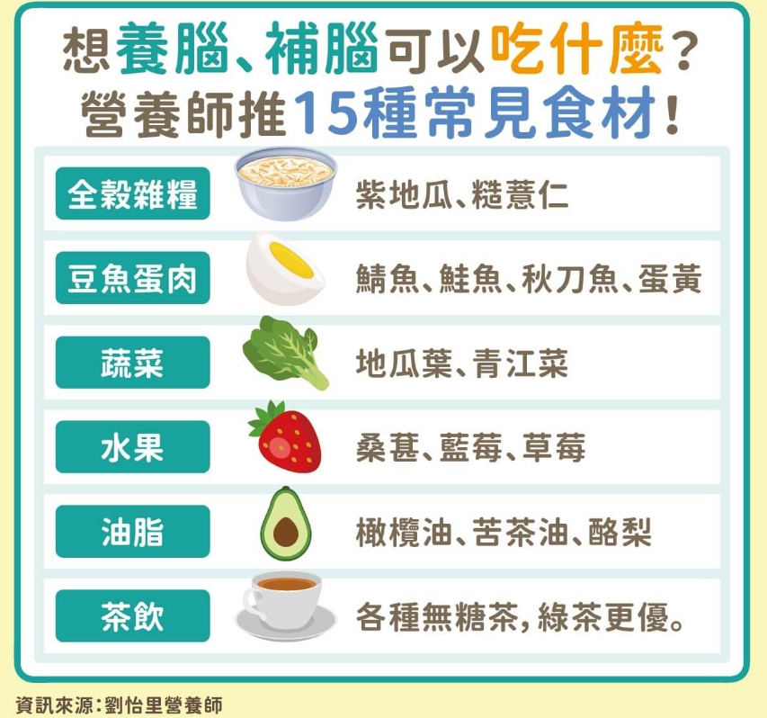
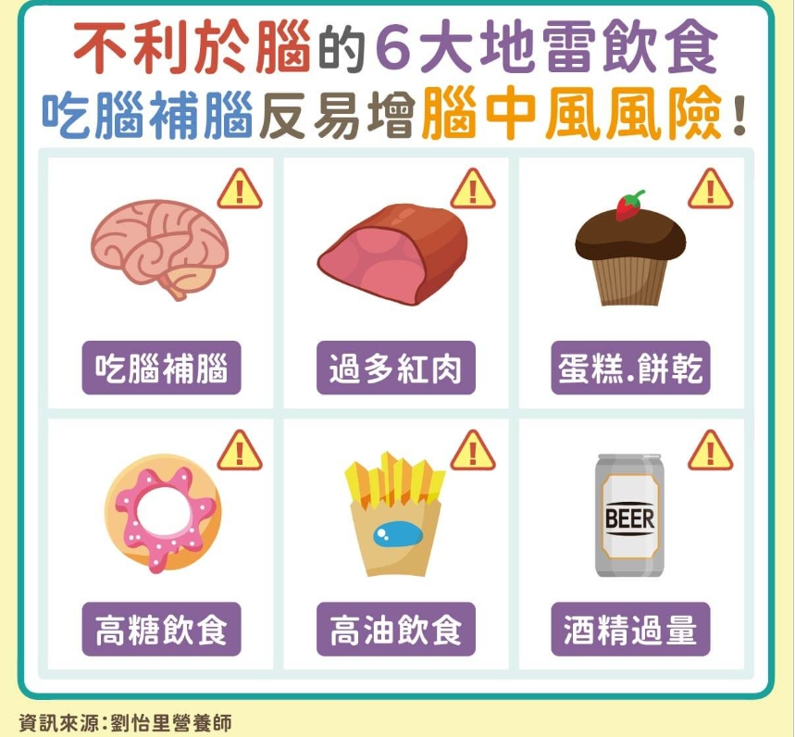
宜蘭縣壯圍鄉壯圍國中 111年11月份 葷食 菜單

日期 | 星期 | 主食 | 副食 |  |  | 湯 | 水果/乳品 | 熱量 (大卡) | 全穀 雜糧類 (份) | 豆魚 蛋肉類 (份) | 蔬菜類 (份) | 油脂類 (份) | 水果類 (份) | 乳品類 (份) | 鈣 含量 (mg)
11/01 | 二 | 五穀飯 | 京都排骨 | 海根肉絲 | 葷青菜 | 美味鮮菇湯 |  | 725 | 5.9 | 2.0 | 1.8 | 2.6 | 0.0 | 0.0 | 137
11/02 | 三 | 特餐 | 沙茶肉片羹飯 | 綜合滷味 | 葷青菜 | 茶葉蛋 | 水果 | 810 | 5.6 | 2.8 | 1.6 | 2.4 | 1.0 | 0.0 | 173
11/03 | 四 | 糙米飯 | 南洋叻沙魚 | 回鍋干片 | 葷青菜 | 蒲瓜排骨湯 |  | 811 | 5.6 | 3.3 | 2.0 | 2.7 | 0.0 | 0.0 | 291
11/04 | 五 | 白飯 | 麻油雞 | 玉米蒸蛋 | 葷青菜 | 綠豆湯 | 鮮奶 | 901 | 6.9 | 2.8 | 1.0 | 2.4 | 0.0 | 0.5 | 335
11/07 | 一 | 白飯 | 鳳梨咕咾肉 | 彩繪凍豆腐 | 葷青菜 | 海結排骨湯 | 水果 | 792 | 5.5 | 2.4 | 1.7 | 2.5 | 1.2 | 0.0 | 168
11/08 | 二 | 麥片飯 | 鹽酥雞 | 海苔洋芋 | 葷青菜 | 金茸蛋花湯 |  | 823 | 6.5 | 2.7 | 1.4 | 2.9 | 0.0 | 0.0 | 107
11/09 | 三 | 特餐 | 肉燥乾麵 | 香滷里肌排 | 葷青菜 | 酸辣湯 | 水果 | 808 | 5.0 | 3.3 | 1.5 | 2.5 | 1.0 | 0.0 | 178
11/10 | 四 | 糙米飯 | 砂鍋魚丁 | 黑胡椒肉絲 | 葷青菜 | 海芽蛋花湯 |  | 773 | 5.5 | 3.1 | 1.9 | 2.4 | 0.0 | 0.0 | 170
11/11 | 五 | 白飯 | 鐵板油腐 | 紅蘿蔔炒蛋 | 田園時蔬 | 綜合燒仙草 | 優酪乳 | 870 | 7.1 | 2.1 | 1.1 | 2.5 | 0.0 | 0.5 | 414
11/14 | 一 | 白飯 | 五香肉燥 | 鍋燒滷味 | 葷青菜 | 玉米濃湯 | 水果 | 908 | 6.6 | 3.2 | 1.5 | 2.4 | 1.0 | 0.0 | 159
11/15 | 二 | 五穀飯 | 椒鹽魚球 | 洋蔥蝦仁炒蛋 | 葷青菜 | 酸菜白肉湯 |  | 809 | 5.8 | 3.1 | 1.6 | 2.9 | 0.0 | 0.0 | 138
11/16 | 三 | 特餐 | 廣東粥 | 三杯塔香雞卷 | 葷青菜 | 奶黃包 | 水果 | 842 | 6.2 | 2.7 | 1.3 | 2.5 | 1.0 | 0.0 | 117
11/17 | 四 | 糙米飯 | 薑汁肉片 | 珍珠三色 | 葷青菜 | 味噌湯 |  | 816 | 6.2 | 3.1 | 1.3 | 2.6 | 0.0 | 0.0 | 174
11/18 | 五 | 白飯 | 普羅香草雞丁 | 生香菇蒸蛋 | 葷青菜 | 紅豆紫米湯 | 鮮奶 | 871 | 6.6 | 2.7 | 1.1 | 2.3 | 0.0 | 0.5 | 319
11/21 | 一 | 白飯 | 蒜泥肉片 | 鮮菇綠椰菜 | 葷青菜 | 黃瓜排骨湯 | 水果 | 818 | 5.5 | 2.8 | 2.2 | 2.4 | 1.0 | 0.0 | 102
11/22 | 二 | 麥片飯 | 筍乾扣肉 | 螞蟻上樹 | 葷青菜 | 肉骨茶湯 |  | 768 | 6.5 | 2.0 | 2.0 | 2.5 | 0.0 | 0.0 | 125
11/23 | 三 | 特餐 | 日式味噌拉麵 | 芋頭雞丁 | 葷青菜 | 肉包 | 水果 | 818 | 5.4 | 3.2 | 1.1 | 2.5 | 1.0 | 0.0 | 123
11/24 | 四 | 糙米飯 | 虱目魚排 | 咖哩豆腐 | 葷青菜 | 鳳梨香菇雞湯 | 台灣豆漿 | 939 | 6.5 | 4.4 | 1.1 | 2.8 | 0.0 | 0.0 | 223
11/25 | 五 | 白飯 | 蜜汁小豆干 | 木須炒蛋 | 白菜滷 | 地瓜粉圓湯 | 優酪乳 | 932 | 7.1 | 2.9 | 1.2 | 2.5 | 0.0 | 0.5 | 736
11/28 | 一 | 白飯 | 打拋豬肉 | 高麗菜炒豆皮 | 葷青菜 | 紫菜蛋花湯 | 水果 | 777 | 5.5 | 2.2 | 2.0 | 2.6 | 1.0 | 0.0 | 127
11/29 | 二 | 五穀飯 | 泡菜燒肉片 | 客家小炒 | 葷青菜 | 馬鈴薯濃湯 |  | 892 | 6.5 | 3.7 | 1.5 | 2.7 | 0.0 | 0.0 | 423
11/30 | 三 | 特餐 | 南瓜炒米粉 | 炸雞翅 | 葷青菜 | 蘿蔔魚丸湯 | 水果 | 789 | 5.2 | 2.6 | 1.4 | 3.0 | 1.0 | 0.0 | 119
營養小知識-補腦小撇步

